圖案List
項次 | 顯示區域 | 區域顯示面積 | Priority | 圖像名稱 | 圖像檔名 | 顏色 | UI圖案 | 顯示說明 | 註
1 | 限速 (A1區) | 170*205像素 | 1 | 限速 | W_A1_SL.png | 外圈紅色 數值淺藍色 |  | 道路限速顯示 | 限速圖示大小150*150px，位於A1區域內置中對齊
2 | 雷達 (A2區) | 290*205像素 | 1 | 雷達 | W_A2_R.png | 圖示金黃色 數值淺藍色 | 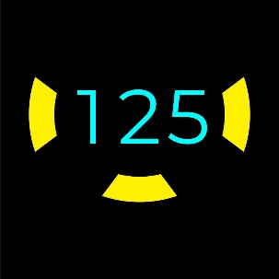 | 圖示+車速值(圖示閃動,頻率1Hz) 1.中間車速顯示 2.左車道來車顯示 <20m~60m(根據車速) 3.右車道來車顯示 <20m~60m(根據車速) 4.後方來車顯示 <20m~60m(根據車速) | 雷達圖示大小240*145px，位於A2區域內置中對齊
3 | 簡易導航 (A4區) | 290*205像素 | 1 | 直行簡導 | N_A4_S.png | 淺藍色 | 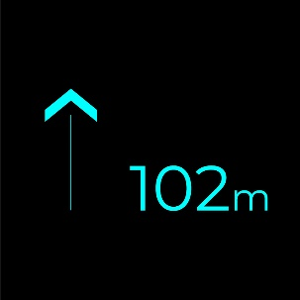 | 圖示+距離 1.直行 | 距離圖示(右邊)大小135*45px，位於A4區域內向下距離44px，向右距離40px 直行簡導圖示(左邊)大小51*120px，位於A4區域內向下距離44px，向左距離32px
 |  |  |  | 右轉簡導 | N_A4_TR.png | 淺藍色 | 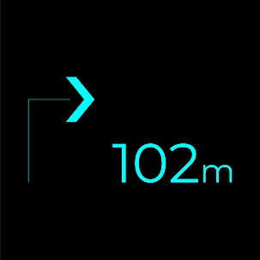 | 圖示+距離 2.右轉 | 右轉簡導圖示(左邊)大小75*120px，位於A4區域內向下距離44px，向左距離20px
 |  |  |  | 左轉簡導 | N_A4_TL.png | 淺藍色 | 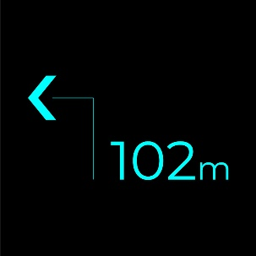 | 圖示+距離 3.左轉 | 左轉簡導圖示(左邊)大小75*120px，位於A4區域內向下距離44px，向左距離20px
 |  |  |  | 右偏簡導 | N_A4_KR.png | 淺藍色 | 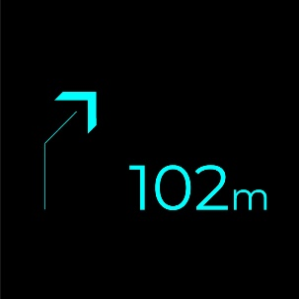 | 圖示+距離 4.右偏 | 右偏簡導圖示(左邊)大小50*115px，位於A4區域內向下距離44px，向左距離32px
 |  |  |  | 左偏簡導 | N_A4_KL.png | 淺藍色 |  | 圖示+距離 5.左偏 | 左偏簡導圖示(左邊)大小50*115px，位於A4區域內向下距離44px，向左距離32px
 |  |  |  | 迴轉簡導 | N_A4_TA.png | 淺藍色 | 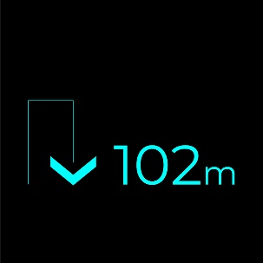 | 圖示+距離 6.迴轉 | 迴轉簡導圖示(左邊)大小76*95px，位於A4區域內向下距離44px，向左距離20px
 |  |  |  | 目的地簡導 | N_A4_D.png | 淺藍色 | 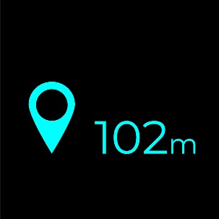 | 圖示+距離 7.目的地 | 目的地簡導圖示(左邊)大小62*96px，位於A4區域內向下距離44px，向左距離26px
4 | 主動跟車 (A5區) | 170*205像素 | 1 | 主動跟車 | W_A5_A.png | 綠色 | 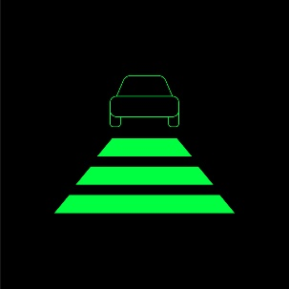 | 巡航啟動圖示 | 主動跟車圖示大小160*122px，位於A5區域內置中對齊
5 | 車體警示 (A3區) | 220*205像素 | 1 | 系統故障 | W_A3_SF.png | 紅色 | 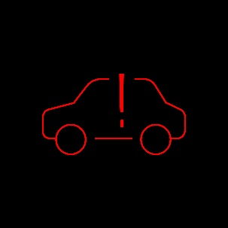 | 警示圖案(閃動, 頻率1Hz) 1.系統故障 | 系統故障圖示大小160*90px，位於A3區域內置中對齊
 |  |  |  | 電池故障 | W_A3_BL.png | 紅色 | 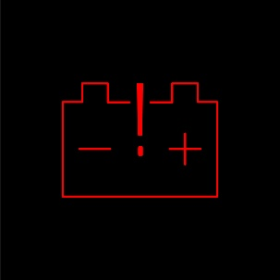 | 警示圖案(閃動, 頻率1Hz) 2.電池故障 | 電池故障圖示大小160*118px，位於A3區域內置中對齊
 |  |  |  | 電機過熱 | W_A3_MH.png | 紅色 | 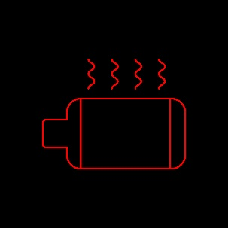 | 警示圖案(閃動, 頻率1Hz) 3.電機或控制器過熱 | 電機過熱圖示大小160*123px，位於A3區域內置中對齊
 |  |  |  | 電機超速 | W_A3_MS.png | 紅色/淺藍色 |  | 警示圖案(閃動, 頻率1Hz) 4.電機超速 | 電機超速圖示大小160*80px，位於A3區域內置中對齊
 |  |  |  | 煞車故障 | W_A3_BF.png | 紅色 |  | 警示圖案(閃動, 頻率1Hz) 5.煞車故障 | 煞車故障圖示大小160*128px，位於A3區域內置中對齊
6 | 導航 (B1區) | 220*410像素 | 3 | 直行導航 | N_B1_S.png | 淺藍色 |  | 導航圖案(動畫, 流水效果) 1.直行 | 直行導航圖示大小110*285px，位於B1區域向下距離20px，水平置中。
 |  |  |  | 遠端右轉導航 | N_B1_FTR.png | 淺藍色 |  | 導航圖案(動畫, 流水效果, 轉彎符號閃動) 2-1.右轉(>50m~) | 遠端右轉導航圖示大小183*370px，位於B1區域向下距離20px，向右距離323px
 |  |  |  | 近端右轉導航(小圖) | N_B1_NTR_1.png | 淺藍色 |  |  導航圖案(動畫, 飛翔效果) 2-2.右轉(<50m) | 近端右轉導航圖示 最小箭頭80*57px， 位於B1區域向上距離20px，向右距離30px
 |  |  |  | 近端右轉導航(大圖) | N_B1_NTR_2.png | 淺藍色 |  |  | 近端右轉導航圖示 最大箭頭180*130px， 位於B1區域向下距離20px，水平置中。
 |  |  |  | 遠端左轉導航 | N_B1_FTL.png | 淺藍色 |  | 導航圖案(動畫, 流水效果, 轉彎符號閃動) 3-1.左轉(>50m~) | 遠端左轉導航圖示大小183*370px，位於B1區域向下距離20px，向左距離323px
 |  |  |  | 近端左轉導航(小圖) | N_B1_NTL_1.png | 淺藍色 |  |  導航圖案(動畫, 飛翔效果) 3-2.左轉(<50m) | 近端左轉導航圖示 最小箭頭80*57px， 位於B1區域向上距離20px，向左距離30px
 |  |  |  | 近端左轉導航(大圖) | N_B1_NTL_2.png | 淺藍色 |  |  | 近端左轉導航圖示 最大箭頭180*130px， 位於B1區域向下距離20px，水平置中
 |  |  |  | 遠端迴轉導航 | N_B1_FTA.png | 淺藍色 |  | 導航圖案(動畫, 流水效果, 轉彎符號閃動) 4-1.迴轉(>50m~) | 遠端迴轉導航圖示大小183*370px，位於B1區域向下距離20px，向右距離323px
 |  |  |  | 近端迴轉導航(小圖) | N_B1_NTA_1.png | 淺藍色 |  |  導航圖案(動畫, 飛翔效果) 4-2.迴轉(<50m) | 近端迴轉導航圖示 最小箭頭80*57px， 位於B1區域向上距離20px，向右距離30px
 |  |  |  | 近端迴轉導航(大圖) | N_B1_NTA_2.png | 淺藍色 |  |  | 近端迴轉導航圖示 最大箭頭180*130px， 位於B1區域向下距離20px，水平置中
 |  |  |  | 右偏導航 | N_B1_KR.png | 淺藍色 |  | 導航圖案(動畫, 流水效果) 5.右偏 | 右偏導航圖示大小154*284px，位於B1區域向下距離20px，向右距離350px
 |  |  |  | 左偏導航 | N_B1_KL.png | 淺藍色 |  | 導航圖案(動畫, 流水效果) 6.左偏 | 左偏導航圖示顯示154*284px，位於B1區域向下距離20px，向左距離350px
7 | 導航轉彎 (B2區) | 900*205像素 | 3 | 右轉進行式 導航(小圖) | N_B2_TRI_1.png | 淺藍色 |  | 轉彎圖案(動畫, 圖案漸變放大消逝) 1.右轉 | 右轉進行式導航圖示，最小顯示160*50px，位於B2區域內置中對齊
 |  |  |  | 右轉進行式 導航(大圖) | N_B2_TRI_2.png | 淺藍色 |  |  | 右轉進行式導航圖示，最大顯示480*150px，位於B2區域內置中對齊
 |  |  |  | 右轉進行式 導航(單一大圖) | N_B2_TRI_3.png | 淺藍色 |  |  | 右轉進行式導航圖示，最大單一顆(動態演算效果)顯示107*150px，逐一消逝
 |  |  |  | 左轉進行式 導航(小圖) | N_B2_TLI_1.png | 淺藍色 |  | 轉彎圖案(動畫, 圖案漸變放大消逝) 2.左轉 | 左轉進行式導航圖示，最小顯示160*50px，位於B2區域內置中對齊
 |  |  |  | 左轉進行式 導航(大圖) | N_B2_TLI_2.png | 淺藍色 |  |  | 左轉進行式導航圖示，最大顯示480*150px，位於B2區域內置中對齊
 |  |  |  | 左轉進行式 導航(單一大圖) | N_B2_TLI_3.png | 淺藍色 |  |  | 左轉進行式導航圖示，最大單一顆(動態演算效果)顯示107*150px，逐一消逝
 |  |  |  | 迴轉進行式 導航(小圖) | N_B2_TAI_1.png | 淺藍色 |  | 轉彎圖案(動畫, 圖案漸變放大消逝) 3.迴轉 | 迴轉進行式導航圖示，最小顯示240*147px，位於B2區域內置中對齊
 |  |  |  | 迴轉進行式 導航(大圖) | N_B2_TAI_2.png | 淺藍色 |  |  | 迴轉進行式導航圖示，最大顯示480*294px，位於B2區域內置中對齊
 |  |  |  | 迴轉進行式 導航(單一大圖) | N_B2_TAI_3.png | 淺藍色 |  |  | 迴轉進行式導航圖示，最大單一顆(動態演算效果)顯示150*107px，逐一消逝
8 | 前車防撞 (B3區) | 900*205像素 | 1 | 前車防撞警示 | A_B3_FCW.png | 紅色/淺藍色 | 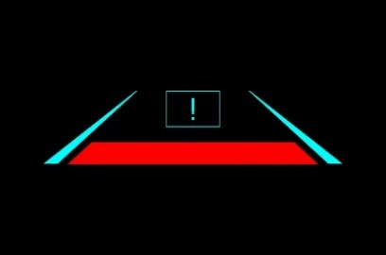 | 警示圖案(紅色閃爍, 頻率0.5Hz, 淺藍色固定顯示) | 前車防撞警示圖示大小660*159px，位於B3區域向下距離20px，垂直置中 驚嘆號圖示118*80px，位於B3區域向上距離20px，垂直置中 紅色梯形圖示552*48px，位於B3區域向下距離20px，垂直置中
9 | 行人防撞 (B3區) | 900*205像素 | 1 | 行人防撞警示 | A_B3_PDW.png | 紅色/淺藍色 | 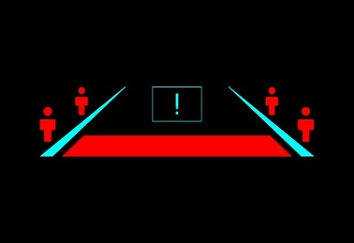 | 警示圖案(紅色閃爍, 頻率0.5Hz, 淺藍色固定顯示) | 行人防撞圖示最大顯示660*159px，位於B3區域向下距離20px，垂直置中 行人圖示(大)38*80px，位於B3區域向左(右)距離121px，向上距離72px 行人圖示(小)31*56px，位於B3區域向左(右)距離206px，向上距離25px 驚嘆號圖示118*80px，位於B3區域向上距離20px，垂直置中 紅色梯形圖示552*48px，位於B3區域向下距離20px，垂直置中
10 | 道路偏移 (B4區) | 900*205像素 | 2 | 車偏右警示 | A_B4_RLDW.png | 紅色/淺藍色 | 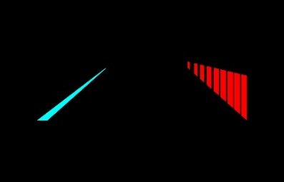 | 偏右警示圖案(紅色圖案, 動畫, 輪動效果,淺藍色固定顯示) | 車偏左警示圖示大小629*179px，位於B4區域，向下距離20px，向左距離121px
 |  |  | 2 | 車偏左警示 | A_B4_LLDW.png | 紅色/淺藍色 | 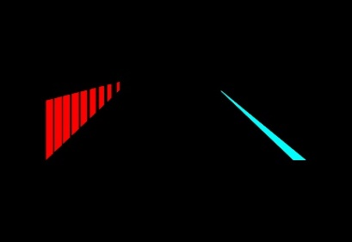 | 偏左警示圖案(紅色圖案, 動畫, 輪動效果,淺藍色固定顯示) | 車偏左警示圖示大小629*179px，位於B4區域，向下距離20px，向右距離121px
11 | 左盲區 (B5區) | 120*205像素 | 1 | 左盲區警示 | A_B5_LBIN.png | 綠色 | 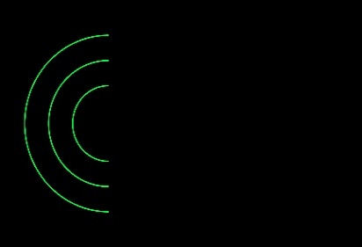 | 警示圖案(閃動, 頻率1Hz) | 左盲區警示圖示大小82*164px，位於B5區域，向左距離10px，垂直置中
12 | 右盲區 (B6區) | 120*205像素 | 1 | 右盲區警示 | A_B6_RBIN.png | 綠色 | 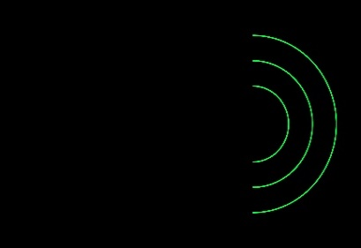 | 警示圖案(閃動, 頻率1Hz) | 右盲區警示圖示大小82*164px，位於B6區域，向右距離10px，垂直置中

